상품제안서
마카롱 3in1 멀티 고속충전케이블 [인쇄무료] | 상품코드: F22304

 |  |  |  |  |  |  | 02-412-0044 | www.easy1.co.kr
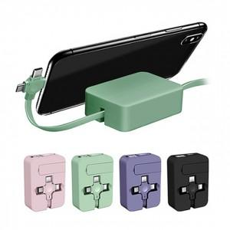 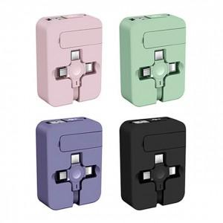 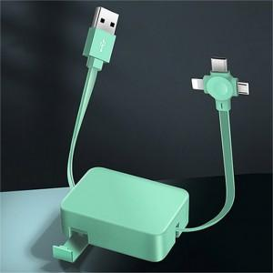

【상세/제작정보】

【인쇄/포장옵션】 | 풀칼라 / 포장지포장

【공급단가】 | 수량 | 100~ | 300~ | 500~ | 1,000~ | 3,000~
*VAT별도 | 단가 | 3,780원 | 3,640원 | 3,510원 | 3,370원 | 3,240원

【상품 URL】 | https://dev.easy1.co.kr:443/src/goods_detail.php?gdno=22304

